4
Stel de Prüfercodes op van een aantal bomen met 10 knopen. Omgekeerd, teken de bomen waarvan de Prüfercodes opgegeven zijn. Gebruik de vierde of vijfde applet in de
lijst van CDF demo's om opgaven te genereren, en om jouw antwoord te controleren.

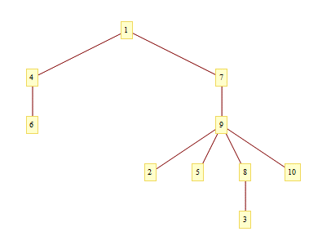
 |  |  |  |  |  |  |  |  | Knopen zijn reeds gelabeled
 |  |  |  |  |  |  |  |  | Neem het bladelement met het kleinste label en voeg
 |  |  |  |  |  |  |  |  | zijn buur toe aan de verzameling sigma
 |  |  |  |  |  |  |  |  | Verwijder dan het bladelement
 |  |  |  |  |  | T0

 |  |  | T1 |  |  | T2
 |  |  | 9 |  |  | 9, 8

 |  |  | T3 |  |  | T4
 |  |  | 9, 8, 9 |  |  | 9,8,9,4

 |  |  | T4 |  |  | T5
 |  |  | 9,8,9,4,1 |  |  | 9,8,9,4,1,7

 |  |  | T6 |  | T7 |  | We eindigen als onze graaf K2 is
 |  |  | 9,8,9,4,1,7,9 |  | 9,8,9,4,1,7,9,9

 | Oplossing: { 9,8,9,4,1,7,9,9 }

Omgekeerde bewerking: Gegeven een prufercode: { 6, 7, 5, 8, 4, 5, 1, 1 }
Nu tekenen we de graaf.
 | Teken eerst 10knopen, gelabeld van 1 tot 10

v10
v9
v1
 | Stel S = { 1, 2, 3, 4, 5, 6, 7, 8, 9, 10 } |  |  |  |  |  |  | i=3 |  | i=7
 |  |  |  |  |  |  |  | sigma | { 8, 4, 5, 1, 1 } | sigma | { 1 }
 | i=0 |  |  |  |  |  |  | S | { 1, 4, 5, 7, 8, 9, 10 } | S | { 1, 9, 10 }
v8
 | sigma0 | { 6, 7, 5, 8, 4, 5, 1, 1 } |  |  |  |  |  | j=7 |  | j=9
 | S0 | { 1, 2, 3, 4, 5, 6, 7, 8, 9, 10 }
 |  |  |  |  |  |  |  | i=4 |  | i=8
v2
 | j=kleinste getal in Si, dat niet in sigmai |  |  |  |  |  |  | sigma | { 4, 5, 1, 1 } | sigma | { }
 | voorkomt: 2 |  |  |  |  |  |  | S | { 1, 4, 5, 8, 9, 10 } | S | { 1, 10 }
 | Teken boog tussen vj en het eerste getal |  |  |  |  |  |  | j=8 |  | Tenslotte tekenen we een boog tussen de
v7
 | in sigmai |  |  |  |  |  |  |  |  | twee laatste knopen in S
v3
 | Verwijder j uit Si en eerste getal uit sigma |  |  |  |  |  |  | i=5
 |  |  |  |  |  |  |  | sigma | { 5, 1, 1 }
 | i=1 |  |  |  |  |  |  | S | { 1, 4, 5, 9, 10 }
 | sigma | { 7, 5, 8, 4, 5, 1, 1 } |  |  |  |  |  | j=4
 | S | { 1, 3, 4, 5, 6, 7, 8, 9, 10 }
v6
 | j=3 |  |  |  |  |  |  | i=6
 |  |  |  |  |  |  |  | sigma | { 1, 1 }
v4
 | i=2 |  |  |  |  |  |  | S | { 1, 5, 9, 10 }
v5
 | sigma | { 5, 8, 4, 5, 1, 1 } |  |  |  |  |  | j=5
 | S | { 1, 4, 5, 6, 7, 8, 9, 10 }
 | j=6

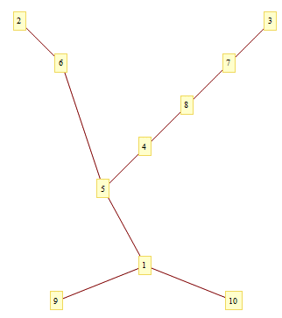
 |  |  |  | Oplossing:

5
Tel het aantal knopen, facetten en bogen van het cuboctahedron, het grote rhombicuboctahedron, het kleine rhombicosidodecahedron en de snub kubus.
Je vindt interactieve modellen van deze polyeders terug in de solid view van de Minimal Colorings Of Archimedean Solids demo. Controleer dat de Eulerkarakteristiek inderdaad telkens 2 is.

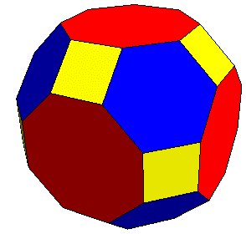
 |  |  |  |  | grote rhombociboctahedron
 | cuboctahedron:
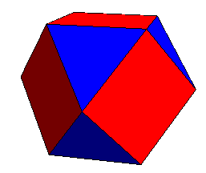

 |  |  | bogen: | 24 |  | bogen: | 72
 |  |  | knopen: | 12 |  | knopen: | 48
 |  |  | facetten: | 14 |  | facetten: | 26
 |  |  | Eulerkar.: | 2 |  | EulerKar.: | 2

 | kleine rhombicosidodecahedron |  |  |  | snub kubus
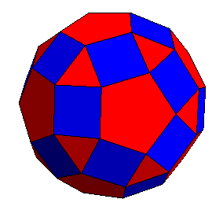
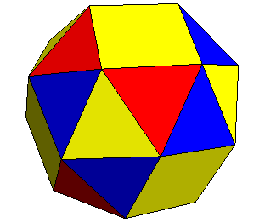

 |  | bogen: | 120 |  |  | bogen: | 60
 |  | facetten: | 62 |  |  | facetten: | 38
 |  | knopen: | 60 |  |  | knopen: | 24
 |  | EulerKar.: | 2 |  |  | Eulerkar.: | 2

7
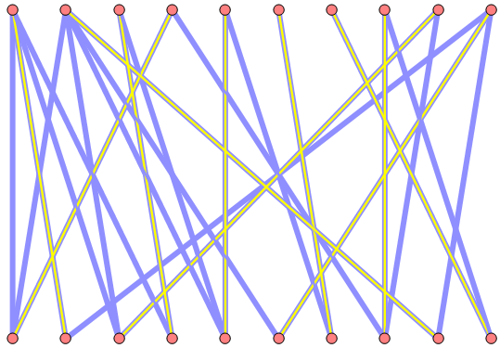
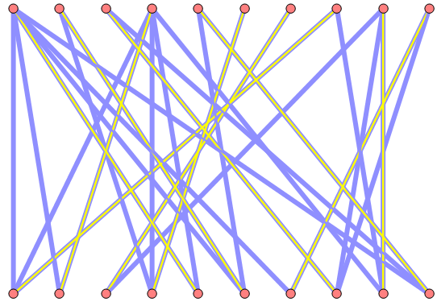
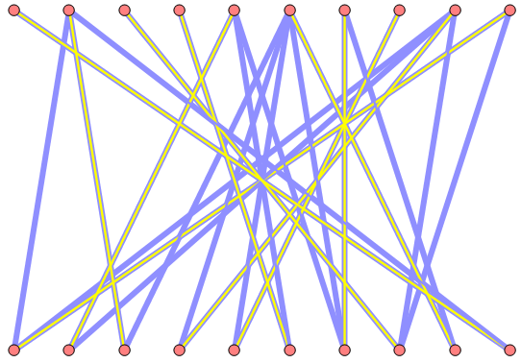
Pas de Hongaarse methode toe om een maximale matching te vinden in de vijf bipartiete grafen met 2x10 knopen van de Find A Maximum Matching In A Bipartite Graph demo.
In elk van deze bipartiete grafen blijkt een volledige matching mogelijk te zijn. Klik de show maximum matching pas aan ter vergelijking met jouw oplossing.

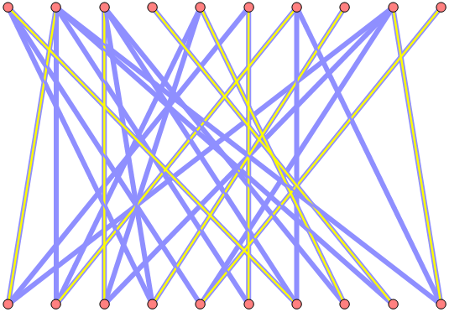
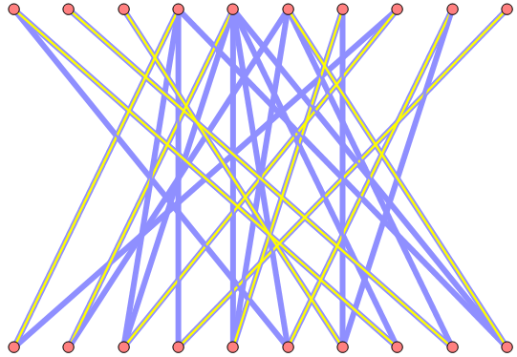

 | Begin met willekeurig bogen aan te duiden, tot er geen mogelijkheden meer zijn.
 | Zoek dan naar een groeipad: wisselpad waarbij beide uiteinden vrij zijn.
 | Inverteer het groeipad, nu heb je minstens 1 boog extra
 | Verder gaan tot er geen groeipaden meer zijn.

9
Volgende matrix geeft weer welke van 30 voorwaarden door elk van 289 feiten vervuld worden, om met behulp van vijf pentomino's een 5x5 vierkant te vormen. Construeer een oplossing.

 | De stricte voorwaarden zijn P L B I en C. Als zij 0 worden kan de pentomino niet meer gelegd worden
 | De posities waar elk blok moet liggen komen erachter en zijn minder van belang
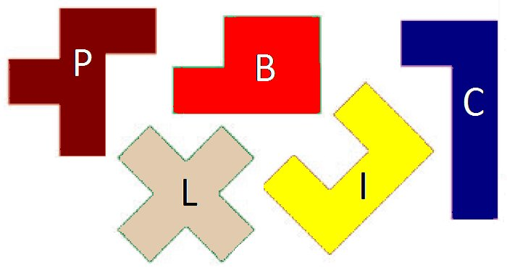

 | Na uitwerking hebben we volgende tussenresultaten:
 | L(0:2)(1:1)(1:2)(1:3)(2:2)
 | I(0:0)(0:1)(1:0)(2:0)(2:1) | 4 | B | B | B | P | P
 | C(0:3)(0:4)(1:4)(2:4)(3:4) | 3 | B | B | P | P | C
 | P(2:3)(3:2)(3:3)(4:3)(4:4) | 2 | I | I | L | P | C
 | B(3:0)(3:1)(4:0)(4:1)(4:2) | 1 | I | L | L | L | C
 |  | 0 | I | I | L | C | C
 |  |  | 0 | 1 | 2 | 3 | 4

